Лист1
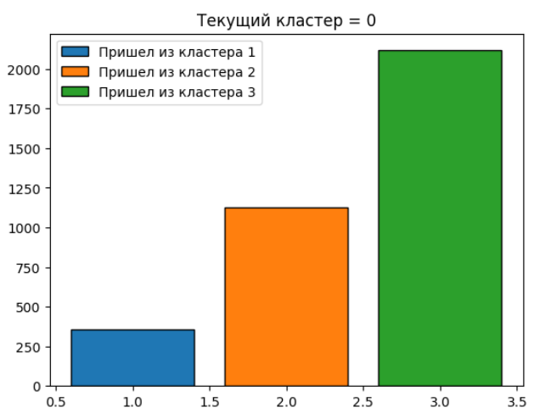
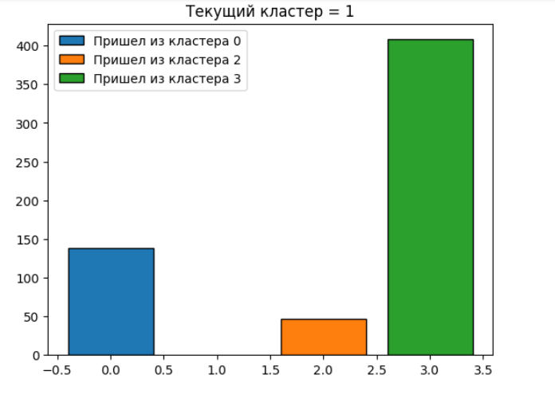
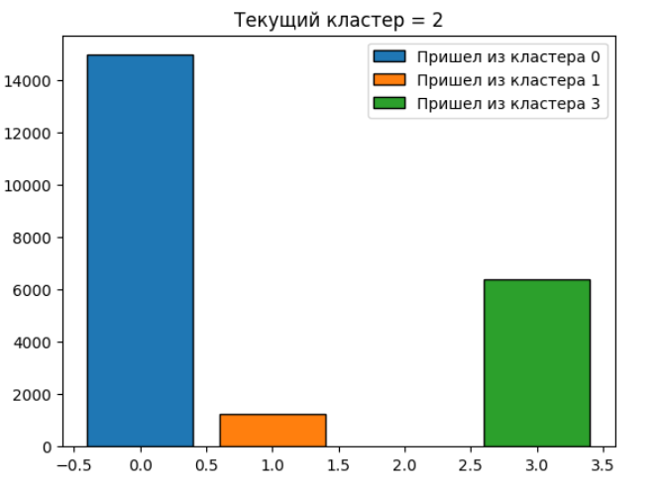
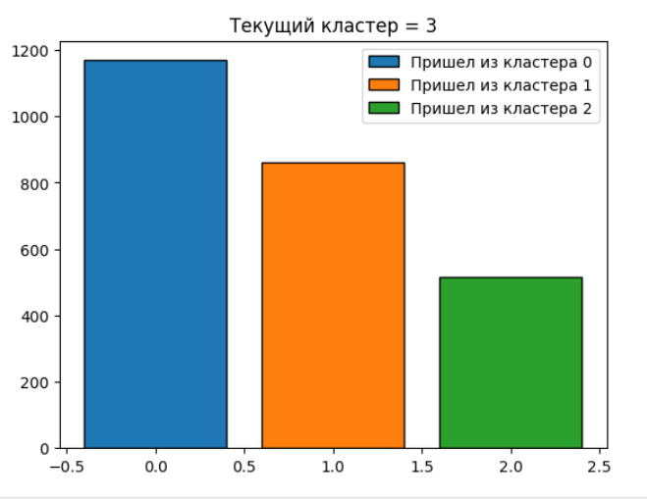
 |  | cluster 0 | cluster 1 | cluster 2 | cluster 3
actual_id | id пользователя | Без спецификации | Без спецификации | Без спецификации | Без спецификации
period_end |  | Без спецификации | Без спецификации | Без спецификации | Без спецификации
num | Период жизни клиента | Пришли преимущественно <= 6 периодов | Не зависит от срока жизни | Все должники пришли >= 7 периодов | Не зависит от срока жизни
revenue_lastyear | Потратил денег за 1 год от даты окончания i-ого периода | Есть должники, которые принесли доход, и которые нет | Есть должники, которые принесли доход, и которые нет | За год не принесли дохода | Есть должники, которые принесли доход, и которые нет
quantity_lastyear | Количество выкупленных единиц товаров за 1 год от даты окончания i-ого периода | Есть должники, которые выкупили товары, и которые нет | Есть должники, которые выкупили товары, и которые нет | За год не выкупили ни одного товара | Есть должники, которые выкупили товары, и которые нет
orders_lastyear | Количество выкупленных заказов за 1 год от даты окончания i-ого периода | Как правило, за год выкупают менее 40 заказов | Есть должники, которые выкупили заказы и которые нет | За год не выкупили ни одного заказа | Есть должники, которые выкупили заказы и которые нет
orders_refund | Количество выкупленных заказов, по которым был возврат после получения за 1 год от даты окончания i-ого периода | Не совершают возвраты после выкупа | Совершают возвраты после выкупа | Не совершают возвраты после выкупа | Не совершают возвраты после выкупа
ratio_not_dh | Отношение выкупа по стоимости от суммарной базовой стоимости выкупленных товаров за 1 год от даты окончания i-ого периода | Выкупают от 30% товаров. Как правило - 100% | Выкупают от 30% товаров. Как правило - 100% | Низкое значение параметра (0) - не выкупают товары, или не делают заказы | Могут выкупить как 100% заказа, так и 0% заказа (если заказ сделан)
ratio_online | Доля заказов, оформленных онлайн, от общего числа оформленных заказов за 1 год от даты окончания i-ого периода | Нет заказов, оформленных онлайн, либо нет заказов в целом | Заказывают, как онлайн, так и офлайн | Нет заказов, оформленных онлайн, либо нет заказов в целом | Заказывают, как онлайн, так и офлайн
ratio_refund | Доля заказов, по которым был возврат, от общего числа выкупленных заказов за 1 год от даты окончания i-ого периода | Возвращают менее 30% товаров | Оформляют возвраты заказов | Нет возвратов заказов | Нет возвратов заказов
avg_ratio_purchase | Среднее отношение за 1 год от даты окончания i-ого периода числа выкупленных товарных позиций к числу оформленных по онлайн-заказам, доставленным к пункту выдачи | Значение параметра - 1 | Значение параметра плавающее | Значение параметра - 1(скорее всего, 0/0 дало 1) | Значение параметра плавающее
quantity_1st_period | Количество выкупленных единиц товара за 1-ый период жизни пользователя | В первый период жизни сдеалали перимущественно менее 45 заказов | В первый период жизни сделали до 80 заказов | В первый период жизни сдеалали перимущественно менее 45 заказов | В первый период жизни сделали до 80 заказов
unigenders | Количество уникальных гендерных характеристик принадлежности товарных позиций по оформленным заказам за все время жизни пользователя от даты окончания i-ого периода | Без спецификации | Без спецификации | Значение перимущественно равно 1 | Без спецификации
recency | Количество дней от даты последнего выкупленного заказа до даты окончания i-ого периода | последний заказ < 400 дней назад | последний заказ < 400 дней назад | Последний заказ > 400 дней назад | Выполняют заказы постоянно
aov | Средний чек по выкупленным заказам за 1 год от даты окончания i-ого периода | Разные суммы средних чеков | Разные суммы средних чеков | Средний чек = 0 | Разные суммы средних чеков
Вывод по кластеру: |  | Сегмент клиентов, которые не доволны компанией на 100%, но все равно возвращаются | Скорее всего, клиенты находятся в предоттоке: выкупают не все товары, оформляют возвраты | Клиенты уже в оттоке: не делают заказы, с самого начала сделали мало заказов. Скорее всего, не понравилось что-то в начале | Клиенты, которых все устраивают, и которые не собираются от нас уходить
Общий вывод: |  | Все в порядке (но ближе к Предоттоку) | Предотток | Отток | Все в полном порядке

Потенциальные вопросы заказчика и ответы на них:
1. Сколько клиентов в оттоке/предоттоке? |  | Все в порядке (но ближе к Предоттоку) | Предотток | Отток | Все в полном порядке
Количество клиентов на текущий момент в кластере (максимальное значение num): |  | 108,001 | 17,258 | 116,590 | 60,245

2. Сколько клиентов поменяли кластер за последний период и между какими кластерам произошел “переток”. |  | В 0й кластер пришли клиенты: из 1го кластера - 375; из 2го кластера - 1100; из 3его кластера - 2000. В 1й кластер пришли клиенты: из 0го кластера - 140; из 2го кластера - 40; из 3его кластера - 400. Во 2й кластер пришли клиенты: из 1го кластера - 1000; из 0го кластера - 15000; из 3его кластера - 6000. В 3й кластер пришли клиенты: из 1го кластера - 850; из 2го кластера - 500; из 0его кластера - 1150.

